Introductieblad
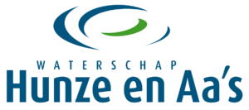
Aanbestedingskalender

De aanbestedende dienst heeft na het publiceren van een kalender nog steeds het recht om af te zien van de aanbestedingen. De termijnen en scope zijn indicatief. Potentiële deelnemers kunnen dan ook geen rechten aan deze kalender ontlenen. De aanvragen onder een Raamovereenkomst (waaronder minicompetities) en enkelvoudig onderhandse aanvragen zijn niet opgenomen in deze aanbestedingskalender. Voor een overzicht van de geplande werken aanbestedingen verwijzen wij u vooralsnog naar de gezamenlijke projectenkalender van de Waterschappen.

Deze Aanbestedingskalender wordt extern twee keer per jaar bijgewerkt.

Voor onze technische advieswerkzaamheden heeft het Waterschap naast een lopende Raamovereenkomst ook een gezamenlijke Groslijst met Wetterskip en Nooderzijlvest (zie voor meer informatie Tenderned).

Waterschap Hunze en Aa's
2024
2024-02-01

